직인
 | 이미지 크기 12*3 (4:1 비율)

고 흥 군 족 구 협 회
회 장 이 재 형
여 수 시 족 구 협 회
회 장 이 광 휴
 |  | 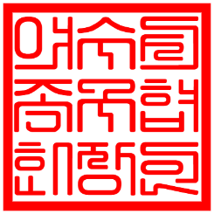

완 도 군 족 구 협 회
회 장 이 상 욱
순천시장

해 남 군 족 구 협 회
회 장 윤 동 현
여수시장 정기명

